画面遷移図
プロジェクト名 | 研修内製化 | システム名 | ECサイト管理システム | 作成日 | 2017-08-03 | 作成者 | 下重
カテゴリ | 画面遷移図 |  |  | 更新日 |  | 更新者

ログイン

ログインボタン押下

ログアウトボタン押下
メニュー部（共通ヘッダー）
ログイン直後は、コンテンツエリアにホーム画面を表示します。

商品マスタ
メニューリンク押下

ホーム
商品マスタ

追加ボタン押下
商品情報行押下

閉じるボタン押下
商品マスタ詳細
[ダイアログ]

画面レイアウト標準
プロジェクト名 |  |  | 研修内製化 | システム名 | ECサイト管理システム |  |  |  | 作成日 |  | 2017-08-03 | 作成者 | 下重
カテゴリ |  |  | 画面設計 | 画面名 | レイアウト標準 |  |  |  | 更新日 |  | 2017-08-19 | 更新者 | 下重

①
②
 | 1.概要 |  |  |  |  | No. | 項目名 | オブジェクト |  | 内容
 |  | 本レイアウト標準は、ログイン画面などの特殊機能に特化した画面以外について適用します。
 |  |  |  |  |  | 1 | ロゴ表示エリア | div |  | ロゴを表示するエリアです。

ロゴ
共通機能ボタン表示部
 |  |  |  |  |  | 2 | 共通機能ボタン表示部 | div |  | ログアウトボタンなどの共通機能ボタンを表示するエリアです。
③
ログインユーザー：sample user
前回ログイン時間：yyyy/mm/dd 24h:min:ss
header
メニュー部
 |  |  |  |  |  | 3 | メニュー部 | div |  | 各機能メニュー名を表示します。

ボディー部
④
 |  |  |  |  |  | 4 | ボディー部 | div |  | 画面を構成するオブジェクトを表示します。

画面タイトル部
⑤
 |  |  |  |  |  | 5 | 画面タイトル部 | div |  | 画面のタイトルを表示します。
エラーメッセージ表示部
⑥
 |  |  |  |  |  | 6 | エラーメッセージ表示部 | div |  | エラーが発生した際にメッセージを表示します。

機能ボタン表示部
⑦
 |  |  |  |  |  | 7 | 機能ボタン表示部 | div |  | 保存ボタンなどの機能ボタンを表示します。

 |  |  |  |  |  | 8 | コンテンツ部 | div |  | 該当機能を構成するオブジェクトを表示します。
コンテンツ部
body

⑧

fotter

ログイン画面
プロジェクト名 |  |  | 研修内製化 | システム名 | ECサイト管理システム |  |  |  | 作成日 |  | 2017-08-03 | 作成者 | 下重
カテゴリ |  |  | 画面設計 | 画面名 | ログイン画面 |  |  |  | 更新日 |  | 2018-03-14 | 更新者 | 下重
 |  |  |  |  |  |  |  |  |  |  |  | 画面ID | M01
 | 1.概要
 |  | ログイン画面の構成について記載します。
 |  |  |  |  |  | No. | 項目名 | オブジェクト |  | 内容
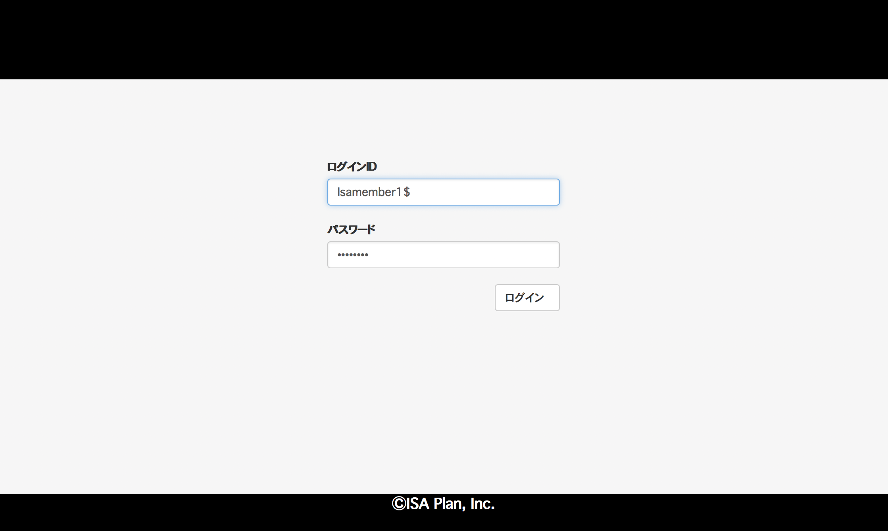
 |  |  |  |  |  | 1 | ログインID | input text |  | ログインIDを入力します。

 |  |  |  |  |  | 2 | パスワード | input text |  | ログインパスワードを入力します。

①
 |  |  |  |  |  | 3 | ログインボタン | button |  | 押下時、ログインID、パスワードの組合せで管理ユーザーマスタを
 |  |  |  |  |  |  |  |  |  | 照会します。 存在する場合は、ホーム画面に遷移します。
 |  |  |  |  |  |  |  |  |  | 存在しない場合は、認証エラーメッセージを表示します。

 |  |  |  |  |  | 4 | エラーメッセージ表示部 | label |  | エラーメッセージを表示します。
②

③

④

共通部
プロジェクト名 |  |  | 研修内製化 | システム名 | ECサイト管理システム |  |  |  | 作成日 |  | 2017-08-03 | 作成者 | 下重
カテゴリ |  |  | 画面設計 | 画面名 | ホーム画面 |  |  |  | 更新日 |  | 2018-03-14 | 更新者 | 下重
 |  |  |  |  |  |  |  |  |  |  |  | 画面ID | M02
 | 1.概要
 |  | ログイン後画面の共通部の構成について記載します。
 |  |  |  |  |  | No. | 項目名 | オブジェクト |  | 内容

1
 |  |  |  |  |  | 1 | ログアウトボタン | button |  | 認証情報を削除し、ログイン画面に遷移します。
2

④
商品マスタ
 |  |  |  |  |  | 2 | ユーザー名 | label |  | ログイン中のユーザー名を表示します。

4
5
3
 |  |  |  |  |  | 3 | ログイン日時 | label |  | ログイン中のユーザーがログインした日時を表示します。
 |  |  |  |  |  |  |  |  |  | 【表示形式】 yyyy/mm/dd 24h:min:ss

 |  |  |  |  |  | 4 | メニュー - 商品マスタ | link |  | 押下時、ボディー部に商品マスタ画面を表示します。

 |  |  |  |  |  | 5 | メニュー - ホーム | Link |  | 押下時、ボディー部にホーム画面を表示します

ホーム画面
プロジェクト名 |  |  | 研修内製化 | システム名 | ECサイト管理システム |  |  |  | 作成日 |  | 2017-08-03 | 作成者 | 下重
カテゴリ |  |  | 画面設計 | 画面名 | ホーム画面 |  |  |  | 更新日 |  | 2018-03-14 | 更新者 | 下重
 |  |  |  |  |  |  |  |  |  |  |  | 画面ID | M03
 | 1.概要
 |  | ログイン後に最初に表示されるホーム画面の構成について記載します。
 |  |  |  |  |  | No. | 項目名 | オブジェクト |  | 内容

 |  |  |  |  |  | 1 | ホーム画面 |  |  | ログイン直後に本画面を表示します。
 |  |  |  |  |  |  |  |  |  | 現時点では表示する項目は何もありません。

1

商品マスタ
プロジェクト名 |  |  | 研修内製化 | システム名 | ECサイト管理システム |  |  |  |  |  |  | 作成日 |  | 2017-08-10 |  | 作成者 |  | 松本
カテゴリ |  |  | 画面設計 | 画面名 | 商品マスタ |  |  |  |  |  |  | 更新日 |  | 2019-11-12 |  | 更新者 |  | 岩田侑大
 |  |  |  |  |  |  |  |  |  |  |  |  |  |  |  | 画面ID |  | M04
 | 1.概要
 |  | 商品マスタ情報を追加する画面の構成について記載します。
 |  |  |  |  |  | No. | 項目名 |  |  |  | オブジェクト |  | 内容
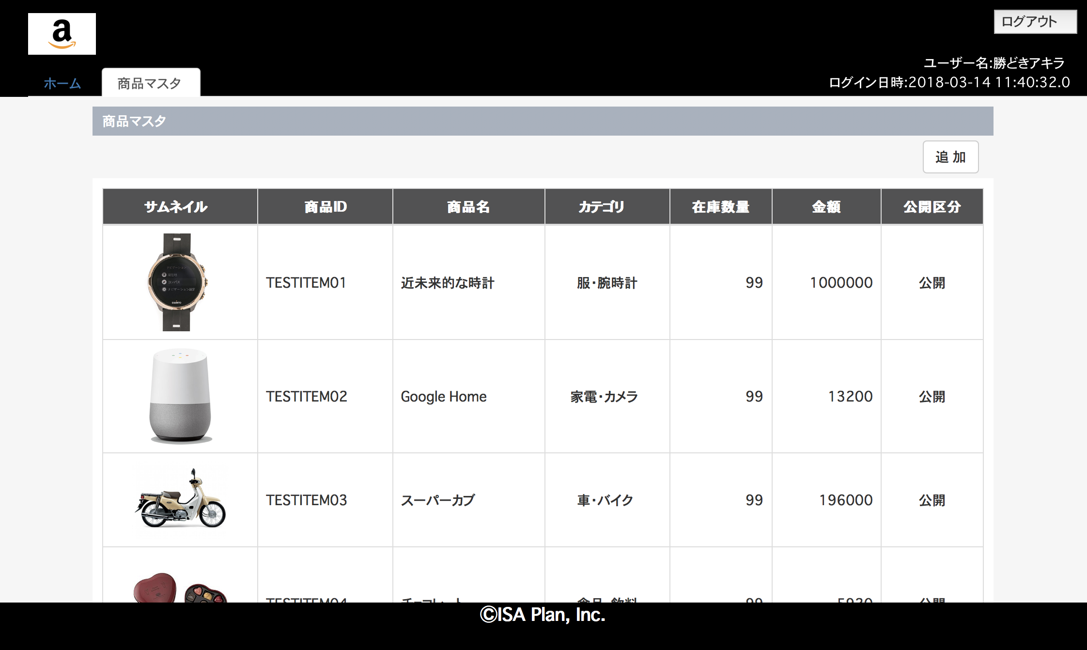
 |  |  |  |  |  | 1 | 追加ボタン |  |  |  | button |  | 商品マスタ詳細ダイアログを新規モードで表示します。

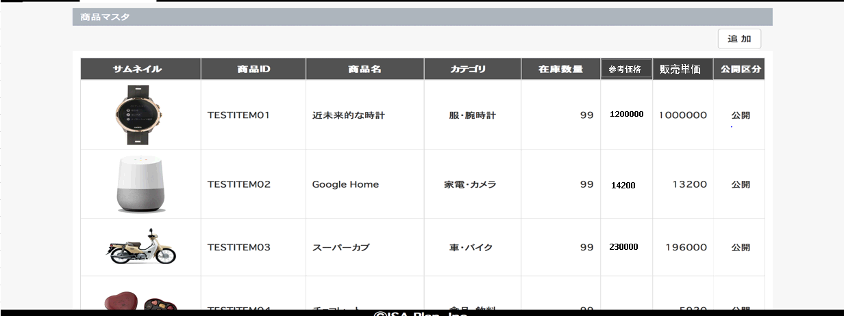
1
 |  |  |  |  |  | 2 | サムネイル |  |  |  | image |  | 商品のサムネイルを表示します。 幅100px
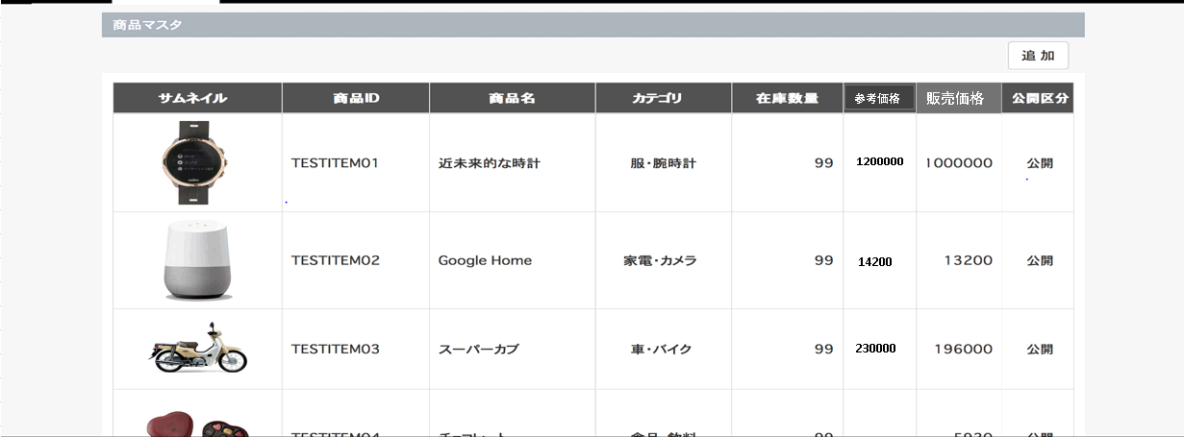
2
3
4
6
10
7
5
 |  |  |  |  |  | 3 | 商品ID |  |  |  | label |  | 商品IDを表示します。
9
 |  |  |  |  |  | 4 | 商品名 |  |  |  | label |  | 商品名を表示します。

8
 |  |  |  |  |  | 5 | カテゴリ |  |  |  | label |  | 商品カテゴリを表示します。

 |  |  |  |  |  | 6 | 在庫数量 |  |  |  | label |  | 在庫数量を表示します。

 |  |  |  |  |  | 7 | 金額 |  | 販売単価 |  | label |  | 商品の単価を表示します。
 |  |  |  |  |  |  |  | 2019/11/07 JTM07 |  | 岩田侑大 対応
 |  |  |  |  |  | 8 | 公開区分 |  |  |  | label |  | 商品の公開区分を表示します。

 |  |  |  |  |  | 9 | 商品レコード |  |  |  | 行 |  | 押下時、商品マスタ詳細ダイアログを編集モードで表示します。
 |  |  |  |  |  |  |  |  |  |  |  |  | 画面表示時の引数に、商品IDを指定します。
 |  |  |  |  |  | 10 | 参考価格 |  |  |  | label |  | 商品の参考価格（定価）を表示します。
 |  |  |  |  |  |  |  |  |  |  |  |  |  |  | 2019/11/07 JTM07 |  | 岩田侑大対応

商品マスタ詳細
プロジェクト名 |  |  | 研修内製化 | システム名 | ECサイト管理システム |  |  |  | 作成日 |  | 2017-08-10 |  | 作成者
カテゴリ |  |  | 画面設計 | 画面名 | 商品マスタ詳細ダイアログ |  |  |  | 更新日 |  | 2019-11-13 |  | 更新者 | 岩田侑大
 |  |  |  |  |  |  |  |  |  |  |  |  | 画面ID | M05
 | 1.概要
 |  | 商品マスタ情報を登録する画面の構成について記載します。
 |  |  |  |  |  | No. | 項目名 | オブジェクト |  | 内容
 | 1.1. 新規登録時
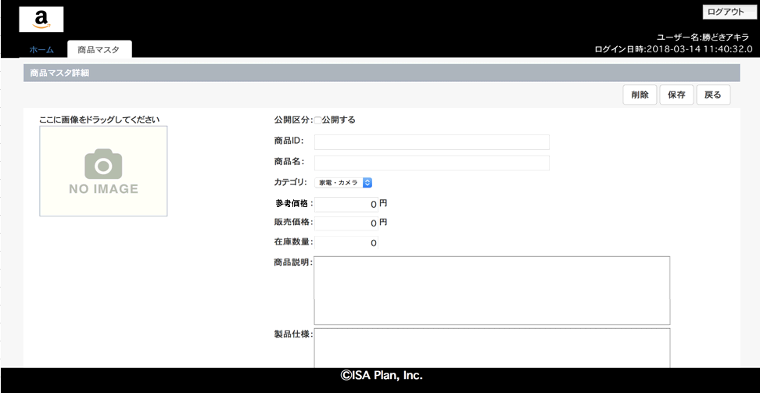
 |  |  |  |  |  | 1 | 削除ボタン | button |  | 押下時、商品を削除します。

2
 |  |  |  |  |  | 2 | 保存ボタン | button |  | 押下時、商品を保存します。
1
3
 |  |  |  |  |  | 3 | 戻るボタン | button |  | 押下時、商品マスタ画面に戻ります。
5
4
6
7
 |  |  |  |  |  | 4 | 商品画像 | image |  | 商品画像を登録します。 画像表示時は幅200px
 |  |  |  |  |  |  |  |  |  | ドラッグ＆ドロップで画像を登録する。
 |  |  |  |  |  |  |  |  |  | 画像形式はJPEG、PNGのみ
8
16
9
10
 |  |  |  |  |  | 5 | 公開区分 | check box |  | チェックが入力されたら商品を公開します。
 |  |  |  |  |  |  |  |  |  | 補足：チェックONの場合、商品ページに公開される想定。
 |  |  |  |  |  |  |  |  |  | 「0:非公開 1:公開」
13
14
11
 |  |  |  |  |  | 6 | 商品ID | input text |  | 商品IDを登録します。既存データ表示時は編集不可。
 |  |  |  |  |  |  |  |  |  | 10文字以内
15
12
 |  |  |  |  |  | ７ | 商品名 | input text |  | 商品名を登録します。
 |  |  |  |  |  |  |  |  |  | 100文字以内

 |  |  |  |  |  | 8 | カテゴリ | select box |  | 商品のカテゴリIDを登録します。
 |  |  |  |  |  |  |  |  |  | カテゴリマスタから取得した名前をセレクトボックスで表示。
 | 1.2. 既存データ表示時
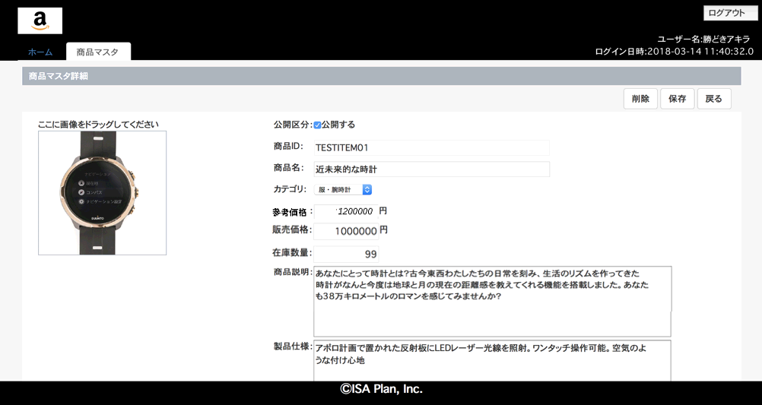
 |  |  |  |  |  | 9 | 販売価格 | input text |  | 販売価格を登録します。
⑪
 |  |  |  |  |  |  |  |  |  | 0〜9999999999

 |  |  |  |  |  | 10 | 在庫数量 | input text |  | 在庫数量を登録します。
 |  |  |  |  |  |  |  |  |  | 0〜9999

 |  |  |  |  |  | 11 | 商品説明 | input text |  | 商品ついて説明文を登録します。
 |  |  |  |  |  |  |  |  |  | 500文字以内

 |  |  |  |  |  | 12 | 仕様内容 | input text |  | 製品の仕様内容を登録します。
 |  |  |  |  |  |  |  |  |  | 500文字以内

 |  |  |  |  |  | 13 | 画像タイプ | input hidden |  | 画像形式を登録します。
 |  |  |  |  |  |  |  |  |  | JPEG形式：jpg PNG形式：png

 |  |  |  |  |  | 14 | 画像データ | input hidden |  | 登録するする画像のバイナリをBASE64エンコードした文字列を
 |  |  |  |  |  |  |  |  |  | 登録します。

 |  |  |  |  |  | 15 | 表示区分 | input hidden |  | 新規登録/既存データ表示の識別子を設定します。
 |  |  |  |  |  |  |  |  |  | 新規：空白 既存データ表示：edit
 |  |  |  |  |  | 16 | 参考価格 | input text |  | 参考価格を登録します。
 |  |  |  |  |  |  |  |  |  | 0〜9999999999 |  | 2019/11/13 JTM07 対応 岩田侑大

